Sheet1
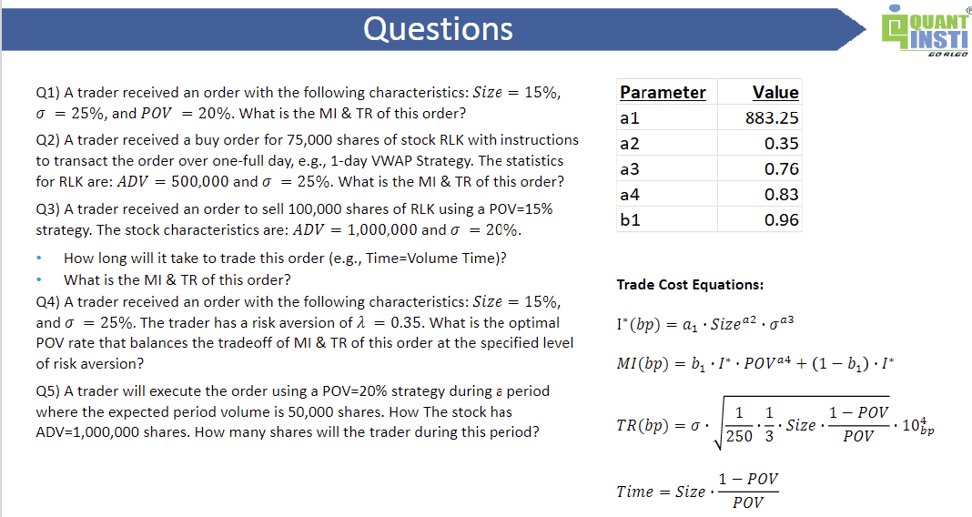
MI Parameters
Parameter | Value
a1 | 883.25
a2 | 0.35
a3 | 0.76
a4 | 0.83
b1 | 0.96

Q1) |  | Q2) |  | Q3) |  | Q4) |  | Q5)
Size= | 0.15 | Shares= | 75,000 | Shares= | 100,000 | Size= | 0.15 | Volume= | 50,000
Volatility= | 0.25 | ADV= | 500,000 | ADV= | 1,000,000 | Volatility= | 0.25 | POV= | 0.20
POV= | 20% | Time= | 1
 |  |  |  | Size= | 0.10 | Lambda= | 0.35 | Shares= | 12,500
MI= | 46.36 | Size= | 0.15 | Volatility= | 0.20 | POV= | 10.81%
TR= | 70.71 | Volatility= | 0.25 | POV= | 0.15
 |  | POV= | 13.04% |  |  | MI= | 30.35
 |  |  |  | Time= | 0.57 | TR= | 101.57
 |  | MI= | 34.41 | MI= | 27.73 | Loss= | 65.901696233
 |  | TR= | 91.29 | TR= | 54.97
 |  |  |  |  |  | * Use Solver or Python

